카카오선물하기_카드형
플랫폼 | 순위 | 1위 | 2위 | 3위 | 4위 | 5위 | 6위 | 7위 | 8위 | 9위 | 10위
건강식품·영양제 | 썸네일 |  |  |  |  |  |  |  |  |  | 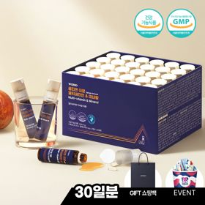
 | 카테고리 | 멀티비타민/종합비타민 | 멀티비타민/종합비타민 | 멀티비타민/종합비타민 | 멀티비타민/종합비타민 | 멀티비타민/종합비타민 | 멀티비타민/종합비타민 | 멀티비타민/종합비타민 | 홍삼/인삼 | 기타/특수목적 | 멀티비타민/종합비타민
 | 브랜드 | 오쏘몰 | 옵티젠 | 오쏘몰 | 오쏘몰 | 닥터블릿 | 뉴트리포유 | 센트룸 | 정관장 | 오쏘몰 | 옵티젠
 | 상품명 | 독일 명품 비타민 오쏘몰 이뮨 멀티비타민&미네랄 8입(7+1) - 추석 기프트 에디션 (공식수입) | "한국인 맞춤 명품 비타민" 옵티젠 이뮨 멀티비타민&미네랄 10입+1입 / 1박스 (+1입 추가 GIFT/선물패키지) | '3입 증정' "독일 명품 비타민" 오쏘몰 이뮨 멀티비타민&미네랄 30+3입 - 추석 기프트 에디션 | 독일 명품 비타민 오쏘몰 이뮨 멀티비타민&미네랄 10입 - 추석 기프트 에디션 (공식수입) | "올인원 명품비타민" 이뮨비타민 올인원 멀티비타민&미네랄 프로 30병 | 명품 비타민 뉴트리포유 듀얼+ 이뮨 종합 멀티비타민&미네랄 7입+2입 증정 - 선물하기 단독 에디션 | [센트룸] 맛있는 멀티비타민 미네랄 멀티구미 (80구미) | 신상비타민선물 [정관장] 활기마이트(액상30ml+분말500mg) 7입 + [증정] 1입 | '1입 추가 증정' "성별 맞춤 설계" 오쏘몰 바이탈 m/f 14+1입 - 시그니처 기프트 에디션 (공식수입) | "한국인 맞춤 명품 비타민" 옵티젠 이뮨 멀티비타민&미네랄 30입 / 1박스 (+GIFT 쇼핑백)
 | 평점 | 4 | 4 | 4 | 4 | 4 | 4 | 4 | 4 | 4 | 4
 | 리뷰수 | 16109 | 15439 | 3359 | 789 | 762 | 8714 | 6483 | 1670 | 771 | 209
 | 긍정리뷰 | 피로 회복 효과 — 복용 후 컨디션 조절 및 에너지 충전에 도움을 줌 선물용 최적화 — 깔끔하고 고급스러운 패키지로 지인 선물용으로 적합함 편리한 휴대성 — 한 병씩 개별 포장되어 가방에 넣고 다니며 먹기 편함 | 신속한 배송 서비스 — 주문 후 빠르게 제품을 받아볼 수 있음 깔끔한 패키징 — 깔끔한 포장과 1개 추가 증정 구성이 만족스러움 개별 포장 편리성 — 개별로 포장되어 휴대하고 다니며 섭취하기 좋음 | 우수한 피로 개선 — 복용 후 피곤함이 줄어들고 기력 회복에 도움을 줌 고급스러운 패키지 — 명절 에디션 케이스가 예쁘고 고급스러워 선물로 좋음 | 빠른 활력 충전 — 복용 후 컨디션이 빠르게 회복되고 에너지가 생김 복용 편의성 제공 — 알약의 크기가 작아서 목을 넘길 때 걸림 없이 편함 정성스러운 포장 — 고급스럽게 포장되어 생일이나 명절 선물용으로 적합함 | 확실한 컨디션 회복 — 복용 시 피로가 개선되어 하루 종일 활력 유지가 가능함 뛰어난 가성비 — 알찬 제품 구성 대비 가격대가 합리적이라 만족스러움 섭취 및 휴대 간편 — 간편하게 필수 영양소를 챙길 수 있고 들고 다니기 쉬움 | 탁월한 피로 개선 — 섭취 후 피로감이 줄고 일시적으로 에너지가 크게 도는 느낌을 줌 우수한 가성비 — 가성비가 훌륭하며 서비스 증정 혜택도 만족스러움 예쁜 포장과 편리함 — 패키지가 깔끔하고 휴대하기 편리하여 선물용으로 좋음 | 맛있는 구미 형태 — 거부감 없는 맛있는 젤리 제형으로 꾸준히 먹기 편함 간편한 섭취 방식 — 물 없이도 언제 어디서나 간편하게 섭취할 수 있음 귀엽고 깔끔한 패키지 — 아기자기하고 깔끔하게 구성되어 가벼운 선물용으로 적합함 | 브랜드 높은 신뢰도 — 정관장 브랜드 제품이라 안심하고 섭취 및 선물이 가능함 간편한 올인원 제형 — 액상과 분말이 함께 있어 물 없이도 쉽게 먹을 수 있음 뛰어난 활력 증진 — 피로 회복에 효과적이며 먹은 날과 안 먹은 날의 차이가 확실함 | 성별 맞춤 옵션 제공 — 바이탈 m/f 중 대상에 맞춰 선택하여 구매할 수 있음 지속적인 활력 효과 — 꾸준히 섭취 시 피로가 덜하고 활력 상태가 오랫동안 유지됨 정성스러운 포장 상태 — 선물용으로 부족함이 없도록 포장이 깔끔하고 성의 있어 보임 | 우수한 활력 회복 — 복용 시 피로가 덜하고 컨디션 회복 속도가 빠름 정성스러운 선물 패키지 — 고급스럽고 정성스러운 포장에 쇼핑백까지 동봉되어 선물하기 좋음 간편한 복용법 — 한 병에 액상과 정제가 같이 들어 있어 한 번에 먹기 편함
 | 부정리뷰 | 쇼핑백 미동봉 — 기프트 에디션 구성에 종이 가방이 포함되어 있지 않음 |  | 가격 변동의 아쉬움 — 제품을 구매한 직후 가격이 인하되어 아쉬움 |  |  |  |  |  | 부담스러운 알약 크기 — 기존 제품 대비 정제의 크기가 다소 커서 삼키기 힘듦 | 포장 스티커 오염 — 밀봉용 스티커가 뗐다 붙인 흔적이 있거나 손자국 및 이물질이 묻어 있음
 | 판매가 | 34,000원 | 26,900원 | 99,000원 | 43,000원 | 52,900원 | 19,900원 | 24,000원 | 33,000원 | 59,800원 | 59,900원
 | 링크 | 바로가기 | 바로가기 | 바로가기 | 바로가기 | 바로가기 | 바로가기 | 바로가기 | 바로가기 | 바로가기 | 바로가기

플랫폼 | 순위 | 1위 | 2위 | 3위 | 4위 | 5위 | 6위 | 7위 | 8위 | 9위 | 10위
다이어트·이너뷰티 | 썸네일 |  |  |  |  | 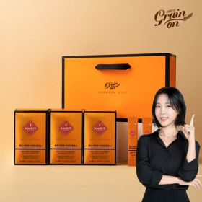 |  |  |  |  | 
 | 카테고리 | 피부/미용 | 다이어트/체중관리 | 기타/특수목적 | 다이어트/체중관리 | 기타/특수목적 | 기타/특수목적 | 다이어트/체중관리 | 피부/미용 | 다이어트/체중관리 | 다이어트/체중관리
 | 브랜드 | 아일로 | 한끼통살 | 그레인온 | 한끼통살 | 그레인온 | 그레인온 | 셀렉스 | 아일로 | 익스트림 | 익스트림
 | 상품명 | '3입 증정' "선물하기 1등 콜라겐" 아일로 타입1 콜라겐 비오틴 앰플 28일분 오간자 에디션+ 앰플 3입 추가 증정 | [한끼통살] 단백질 든든형 닭가슴살 21일식단관리+ (증정)현미크리스피 닭가슴살 오리지널 1개 | [그레인온] 골드 카무트 브랜드밀효소G 3개월분+10포증정(총100포) + 파로저당씬칩 증정 | [한끼통살] 닭가슴살 한달 식단 패키지 30팩+(증정)보냉백 | [그레인온] 골드 카무트 브랜드밀 효소 3개월(+선물포장) | [리센느에디션] 베리말차 캡슐레이션 효소 1.8g 30포, 2개 | 셀렉스 프로핏 맛있는 완전단백질 250ml 18팩 딸기초코/모카초콜릿/밀크바닐라/바나나 택1 | '1입 증정' 아일로 타입1 콜라겐 비오틴 앰플 14일분 오간자 에디션 + 앰플 1입 추가 증정 | 아르기닌 증정 남친 활력선물 대한민국 NO.1 김종국 트리플아르기닌 6200 (30포) + 아르기닌 추가 증정 | 아메리카노 증정 에너지 활력선물 [김종국 추천세트]익스트림 아르기닌정 (2개월분) & 밀크씨슬 플러스 (2개월분) + 쇼핑백 증정
 | 평점 | 4 | 4 | 4 | 4 | 4 | 4 | 4 | 4 | 4 | 4
 | 리뷰수 | 743 | 52 | 887 | 150 | 1679 | 98 | 214 | 758 | 248 | 1534
 | 긍정리뷰 | 화려하고 예쁜 포장 — 보자기, 오간자 포장과 틴케이스가 매우 고급스럽고 아름다움 비리지 않은 맛 — 콜라겐 특유의 비린 맛이 없고 맛있게 섭취할 수 있음 간편한 개별 앰플 — 낱개 앰플 형태로 제작되어 하나씩 꺼내 먹기 간편함 | 다양한 맛 구성 — 다채로운 메뉴로 구성되어 매일 먹어도 질리지 않음 부드럽고 맛있는 식감 — 닭가슴살 특유의 퍽퍽함이 덜하고 부드러우며 양념 맛이 좋음 훌륭한 가격 경쟁력 — 많은 수량 대비 저렴한 가격으로 가성비가 뛰어남 | 탁월한 소화 개선 — 섭취 후 속이 편안해지고 아침 배변에 도움을 줌 물 없이 섭취 가능 — 별도의 물 없이도 간편하게 가루째 섭취가 가능함 합리적인 가격대 — 대용량 패키지와 사은품 증정 대비 가격이 저렴함 | 높은 포만감 제공 — 제품 한 개만 먹어도 포만감이 오래 가 식사 대용으로 좋음 다채로운 종류 구성 — 한 달 분량 동안 다양한 맛을 고루 맛볼 수 있도록 구성됨 | 소화 및 속 편함 효과 — 식후 섭취 시 소화가 잘되고 속을 편안하게 만들어 줌 뛰어난 맛과 풍미 — 고소한 고구마 맛 등으로 효소 제품 중 맛이 가장 훌륭함 풍성한 사은품 혜택 — 사은품 증정이 많고 라이브 방송 혜택이 좋아 실속 있음 | 말차의 맛있는 풍미 — 효소 특유의 냄새 없이 고소하고 맛있는 말차 맛을 구현함 속 더부룩함 완화 — 섭취 후 위장의 소화 불량이 개선되고 속이 편안해짐 알찬 콜라보 구성 — 전용 포토카드와 단백질 바 사은품까지 주는 혜택 구성이 좋음 | 깔끔하고 뛰어난 맛 — 단백질 음료 특유의 비린 맛과 텁텁함이 없이 부드럽고 달콤함 우수한 속 편안함 — 분리유청 설계로 마신 후에도 더부룩함이 없고 편안함 든든한 포만감 형성 — 포만감이 느껴져 운동 전후나 가벼운 간식 대용으로 활용하기 좋음 | 공주풍의 예쁜 패키지 — 선물용으로 좋은 화사하고 아름다운 케이스와 오간자 포장임 섭취 편한 앰플 형태 — 알약 섭취를 어려워하는 사람도 물과 함께 마시기 좋은 액상 형태임 | 압도적 아르기닌 함량 — 한 포당 6,200mg의 높은 아르기닌 함량으로 영양 보충에 확실함 강력한 피로 회복력 — 섭취 시 운동 수행 능력이 향상되고 지친 일상에 활력이 생김 세련된 기프트 세트 — 블랙과 레드 톤의 고급 포장 및 쇼핑백 증정으로 선물용에 어울림 | 이상적인 영양소 조합 — 활력을 돋우는 아르기닌과 간에 좋은 밀크씨슬이 알차게 구성됨 아침 기상 시 개운함 — 섭취 후 피로감이 확연히 덜하며 아침에 일어날 때 몸이 가벼워짐 넉넉한 복용 용량 — 2개월 복용 분량으로 오랫동안 넉넉히 두고 건강 관리가 가능함
 | 부정리뷰 | 부담스러운 가격 상승 — 제품의 가격이 점차 올라 구매하기에 가격적 부담이 있음 | 배송 중 해동 발생 — 냉동 제품임에도 배송 도중 상품이 녹아서 도착함 | 기존 제품과 맛의 차이 — 이전에 섭취하던 유사 카무트 제품과 맛이 달라 생소함 | 오배송 및 구성 누락 — 주문한 구성품과 다르게 제품이 중복되거나 누락되어 배송됨 포장 파손 및 터짐 — 팩 일부가 터져서 양념 소스가 새어 나오거나 진공 상태가 불량함 |  | 아쉬운 배송 속도 — 제품 배송이 완료되기까지 다소 지연되는 편임 |  | 단기 효과 체감 불가 — 복용 기간이 짧아 피부 개선 등 눈에 띄는 효과를 바로 느끼기 힘듦
 | 판매가 | 65,900원 | 64,200원 | 24,900원 | 86,800원 | 46,900원 | 24,900원 | 28,900원 | 32,900원 | 43,900원 | 25,900원
 | 링크 | 바로가기 | 바로가기 | 바로가기 | 바로가기 | 바로가기 | 바로가기 | 바로가기 | 바로가기 | 바로가기 | 바로가기

다이소몰_카드형
플랫폼 | 순위 | 1위 | 2위 | 3위 | 4위 | 5위 | 6위 | 7위 | 8위 | 9위 | 10위
다이소몰 | 썸네일 |  |  |  | 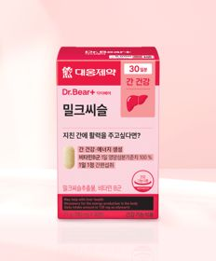 | 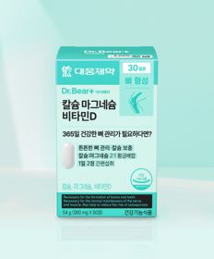 |  |  |  | 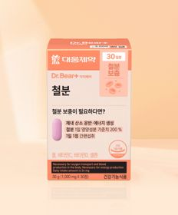
 | 카테고리 | 다이어트/체중관리 | 기타/특수목적 | 기타/특수목적 | 기타/특수목적 | 비타민D | 기타/특수목적 | 혈행 | 기타/특수목적 | 기타/특수목적 | 기타/특수목적
 | 브랜드 | 셀트리온 | 동국제약 | 닥터블릿 | 대웅제약 | 대웅제약 | 홀베리 | 대웅제약 | 유한양행 | 대웅제약 | 대웅제약
 | 상품명 | [다영 PICK] 셀트리온 다이어트 한 잔 슬림 S 프레소 10포 5일분 | [산뜻한 상쾌함] [신혜선 PICK] 동국제약 프로폴리스 프레쉬볼 레몬＆민트 20캡슐 20일분 | 닥터블릿 멜라드림 30정 30일분 | 대웅제약 밀크씨슬 30정 30일분 | 대웅제약 칼슘 마그네슘 비타민D 60정 30일분 | 홀베리 레몬 비타C 500 10개입 | 대웅제약 코엔자임 Q10 30캡슐 30일분 | 유한양행 프리바이오틱스 스틱 40포 20일분 | 대웅제약 철분 30정 30일분 | 대웅제약 베르베린 500 30정 30일분
 | 평점 | 4.7 | 4.6 | 4.8 | 4.8 | 4.8 | 4.9 | 4.8 | 4.8 | 4.8 | 4.7
 | 리뷰수 | 2593 | 70 | 1705 | 3775 | 3423 | 836 | 6602 | 435 | 2382 | 798
 | 긍정리뷰 | 훌륭한 커피 대체재 — 드립 커피 맛과 향이 나서 카페인을 줄이거나 커피 대신 마시기 좋음 간편한 다이어트 관리 — 폭식한 날 가볍게 타 먹으며 기분 좋게 체지방 관리를 시도함 | 즉각적인 구강 상쾌함 — 캡슐을 터트리는 순간 입안의 텁텁함과 구취가 사라지고 개운해짐 착한 가격과 휴대성 — 합리적인 가격에 간편히 들고 다니며 필요할 때 섭취할 수 있음 | 빠른 수면 유도 효과 — 복용 후 단시간 내에 졸음이 찾아와 잠드는 데 큰 도움을 줌 수면의 질 대폭 개선 — 복용 시 깊은 잠을 잘 수 있게 유도하고 새벽에 깨는 현상을 줄여줌 저렴한 가성비 획득 — 다이소 특유의 저렴한 비용으로 수면 케어 제품을 부담 없이 체험함 | 기대 이상의 제품력 — 가격 대비 복용 만족도가 높으며 일상에서 챙겨 먹기 유용함 | 멀티 복합 영양 배합 — 칼슘과 마그네슘, 비타민D를 한 알에 간편하게 섭취할 수 있어 유용함 | 훌륭한 가성비 충족 — 매우 저렴한 가격에 맛있는 비타민C를 확보하여 섭취 가능함 맛있는 분말 섭취 — 레몬 맛이 맛있어 물 없이도 간식처럼 쉽게 가루째 섭취할 수 있음 소량 포장 휴대성 — 10개입 소량 단위 구성으로 제작되어 단기 여행 시 지참하기 수월함 | 적당한 정제 크기 — 알약의 사이즈가 크지 않고 아담하여 목 넘김 시 부담이 거의 없음 위생적인 개별 포장 — 낱개로 개별 포장되어 있어 공기 차단에 우수하고 휴대하기 편리함 합리적인 가성비 — 대웅제약 브랜드 신뢰도 대비 가격이 매우 저렴하게 출시됨 | 배변 활동 개선력 — 꾸준히 섭취 시 변비 증상을 가라앉히는 데 도움을 줌 저렴한 구매 단가 — 유한양행 브랜드 제품을 다이소 채널에서 무척 실속 있게 구매 가능함 | 체감 가능한 철분 효과 — 병원 정밀 검사 시 철분 수치가 정상 범위로 유지되는 데 기여함 매우 저렴한 가격대 — 대웅제약 철분 제품을 다이소 특유의 압도적인 가성비로 이용 가능함 | 혈당 완화 체감 — 꾸준히 섭취하면서 공복 혈당 수치가 점차 내려가는 것을 느낌 편리한 하루 복용 — 하루 한 번 한 정만 간편히 챙기면 되어 매일 유지하기 수월함
 | 부정리뷰 | 과도하게 쓴 맛 — 제품 특유의 맛이 너무 써서 단독으로 섭취하기에 다소 부담스러움 다이어트 효과 미비 — 꾸준히 마셔도 체지방 감소 등의 직접적인 효과는 느끼기 어려움 | 캡슐 내 소량의 내용물 — 한 알당 내용물이 적게 느껴져 완전한 상쾌함을 위해 여러 알이 필요함 호불호 갈리는 자극 — 민트향 등으로 인해 다소 맵게 느껴지거나 개인 입맛에 맞지 않을 수 있음 | 다소 아쉬운 함량 — 한 정당 함량이 2mg으로 적어 고함량을 원하는 이에게는 약할 수 있음 | 지극히 평범한 효능 — 특별히 뛰어난 개선점을 느끼지 못하고 무난하게 느껴짐 | 포장 비닐 탈착 불량 — 알약을 꺼낼 때 포장 비닐이 같이 뜯겨 나와 정제에 눌어붙는 현상이 있음 아쉬운 주성분 함량 — 단일 고용량 영양제와 비교했을 때 개별 성분의 함량 수치가 다소 낮음 |  |  |  |  | 정제의 강한 쓴맛 — 알약 자체의 맛이 너무 써서 제대로 삼키기조차 어려움
 | 판매가 | 2,000원 | 3,000원 | 5,000원 | 5,000원 | 5,000원 | 1,000원 | 5,000원 | 5,000원 | 3,000원 | 5,000원
 | 링크 | 바로가기 | 바로가기 | 바로가기 | 바로가기 | 바로가기 | 바로가기 | 바로가기 | 바로가기 | 바로가기 | 바로가기

올리브영_카드형
플랫폼 | 순위 | 1위 | 2위 | 3위 | 4위 | 5위 | 6위 | 7위 | 8위 | 9위 | 10위
올리브영 | 썸네일 |  | 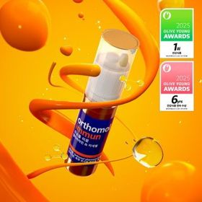 |  | 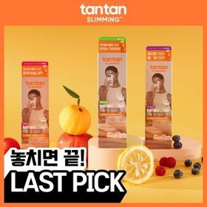 |  |  | 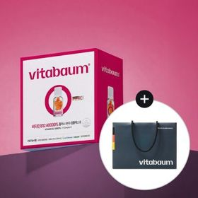 | 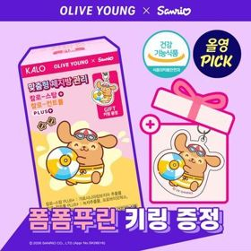 | 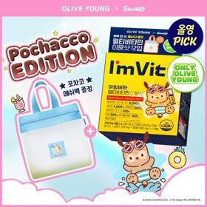 | 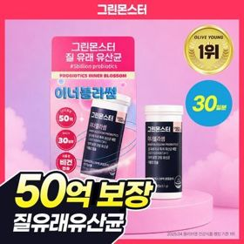
 | 카테고리 | 비타민C/항산화 | 멀티비타민/종합비타민 | 프로바이오틱스/유산균 | 다이어트/체중관리 | 프로바이오틱스/유산균 | 기타/특수목적 | 기타/특수목적 | 기타/특수목적 | 멀티비타민/종합비타민 | 프로바이오틱스/유산균
 | 브랜드 | 고려은단 | 오쏘몰 | 덴프스 | 탄탄 | 덴프스 | 판도라 | 비타바움 | 칼로(Kalo) | 아임비타 | 그린몬스터
 | 상품명 | 고려은단 비타민C1000 600정 (20개월분) | 오쏘몰 이뮨 멀티비타민&미네랄 30입 (1개월분) | 덴프스 덴마크 유산균이야기 우먼 2개월분(질유산균) + 철분 헤모케어 3포 증정 | 탄탄 젤리 더블컷 다이어트 모음전(오리지널/포켓몬 에디션) | [덴프스] 덴마크 유산균이야기 30캡슐 1+1 기획 (+트루바이타민 3포 증정) | 판도라 브이트리티 7/14+1포 (7/15일분) | 비타바움 비타민B12 40000% 플러스 브이 컴플렉스 8 (30병입) (1개월분) | [9월 올영픽/급찐급빠] 칼로 스탑/컨트롤 PLUS 15포+15포 (+폼폼푸린 키링) / 더블기획 3종 | [9월 올영픽/김우빈PICK] 아임비타 멀티비타민 이뮨샷 12입 (+포차코 메쉬백) (12일분) | [50억 보장] 그린몬스터 이너블라썸 질 유래 유산균 30캡슐 (1개월분)
 | 평점 |  |  |  |  |  | 5 | 5 | 4.7 | 4.9
 | 리뷰수 |  |  |  |  |  | 9288 | 3 | 12036 | 10982
 | 긍정리뷰 |  |  |  |  |  |  |  |  |  | 체감되는 보장 유산균 — 섭취 중단 시 바로 증상 차이가 나며 여성 건강 관리에 큰 보탬이 됨 안전한 코팅 공법 — 듀라벡 코팅 기술을 적용하여 생 유산균을 안정적으로 장까지 보냄 합리적인 경제성 — 고가 제품 대비 품질 차이가 크지 않아 가격 부담 없이 정착하기 좋음
 | 부정리뷰
 | 판매가 | 42,900원 | 129,000원 | 31,900원 | 8,990원 | 30,400원 | 24,700원 | 95,000원 | 19,400원 | 25,900원 | 16,900원
 | 링크 | 바로가기 | 바로가기 | 바로가기 | 바로가기 | 바로가기 | 바로가기 | 바로가기 | 바로가기 | 바로가기 | 바로가기

